Sheet1
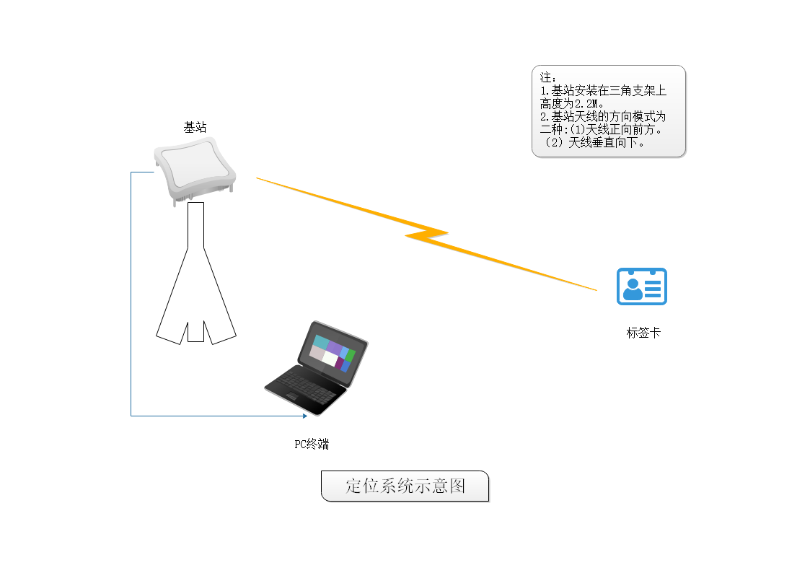
距 离 测 试 记 录

测试项目 | 测试时间 | 测试地点 | 测试人员 | 测试设备 | 设备状态 | 测试参数 | 测试结果 | 测试结论 | 备注
 | 2020.12.04 | 龙珠大道收容所段 | 林\阮 | 基站板\标签板 电脑 网线 数据线 三脚架 电源 | 基站/标签板天线都是PCB球形天线，基站天线正面垂直向下，高度2.2米； | 850K基站手环最大功率 基站板Version：5.0.2001127+PA 标签板Version：5.0.0(201010) | 220米距离内测试效果较好，最远330米
 | 2020.12.04 | 龙珠大道收容所段 | 林\阮 | 基站板\标签板+PA 电脑 网线 数据线 三脚架 电源 | 基站/标签板天线都是PCB球形天线，基站天线正面垂直向下，高度2.2米； | 850K基站手环最大功率 基站板Version：5.0.2001127+PA 标签板Version：5.0.0(201010) | 270米，最远340米 |  | 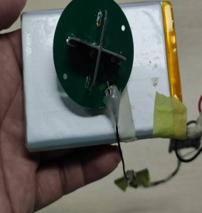
 | 2020.12.04 | 龙珠大道收容所段 | 林\阮 | 基站板+PA\标签板 电脑 网线 数据线 三脚架 电源 | 基站/标签板天线都是PCB球形天线，基站天线正面垂直向下，高度2.2米； | 850K基站手环最大功率 基站板Version：5.0.2001127+PA 标签板Version：5.0.0(201010) | 270米，最远340米 |  | 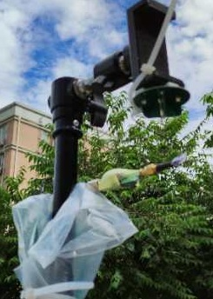
 | 2020.12.16 | 龙井北路 | 林\阮 | 基站板\标签板+PA 电脑 网线 数据线 三脚架 电源 | 基站/标签板天线都是PCB球形天线，基站天线正面垂直向下，高度2.2米； | 850K基站手环最大功率 基站板Version：5.0.2001127+PA 标签板Version：5.0.0(201011) | 420米，最远470米

